Mutanten-Watch
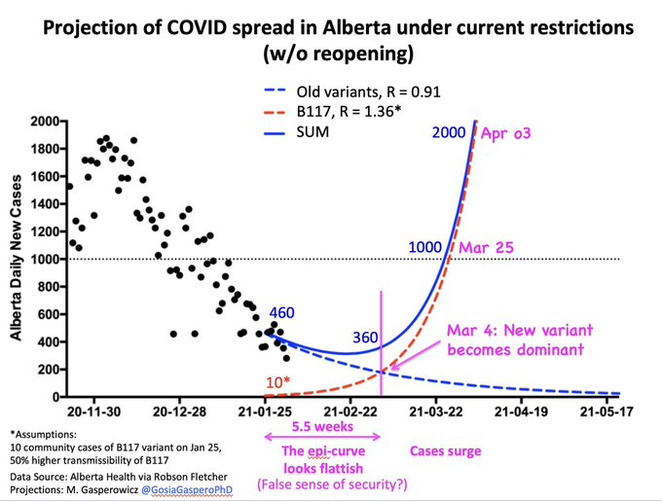
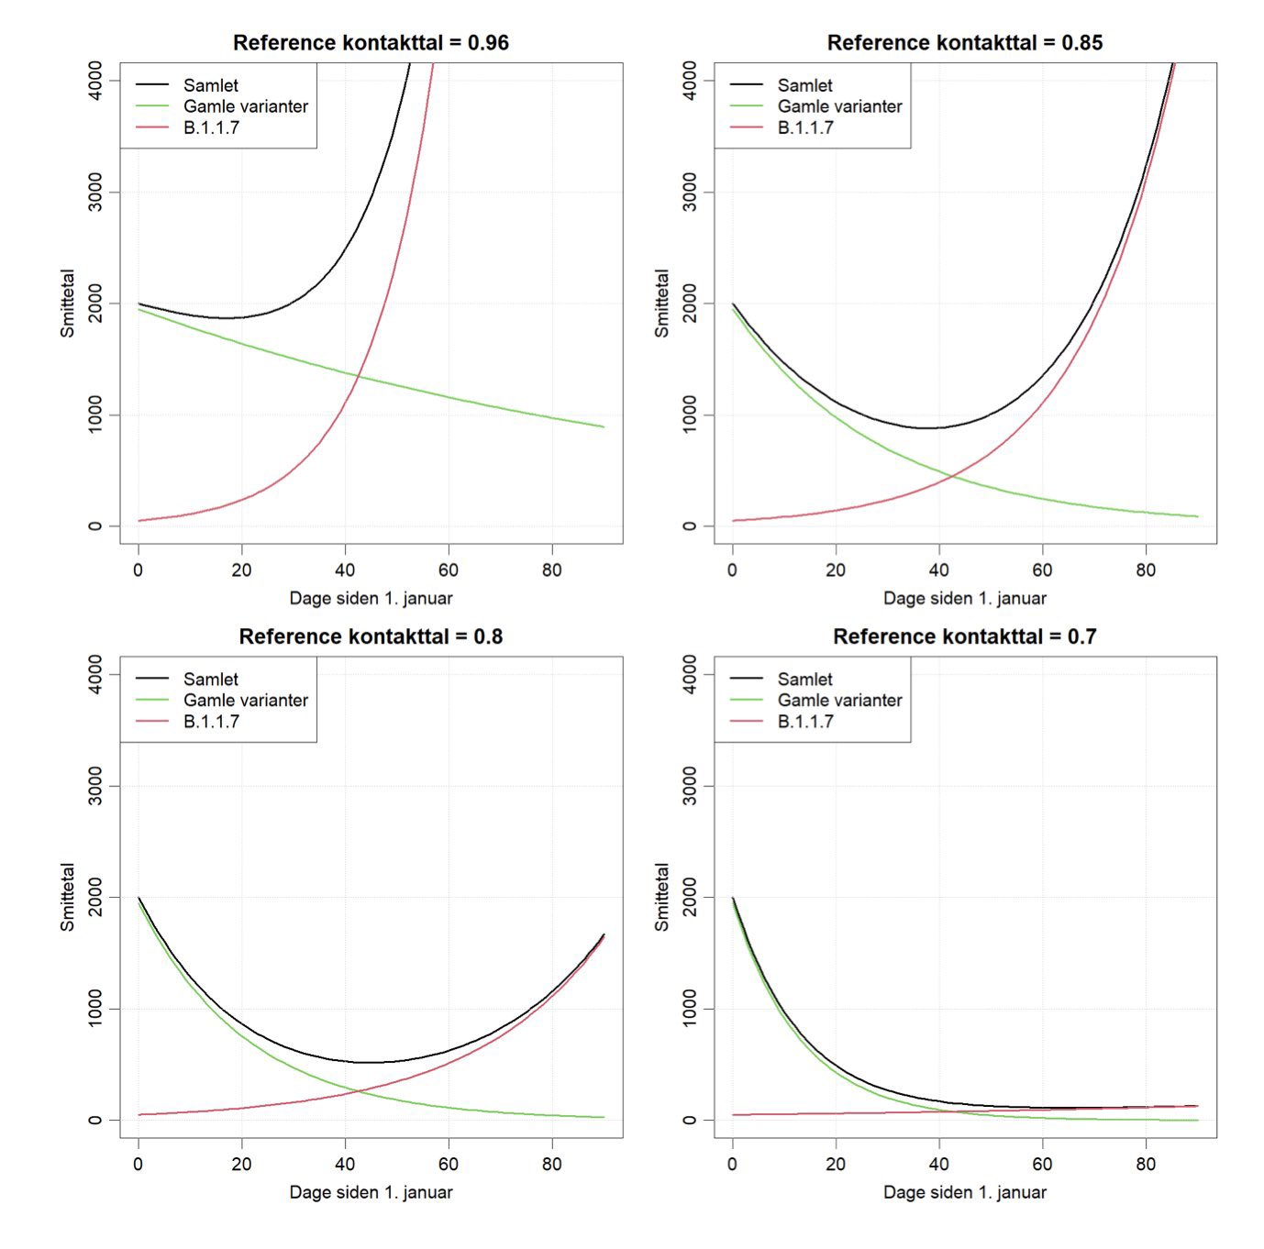
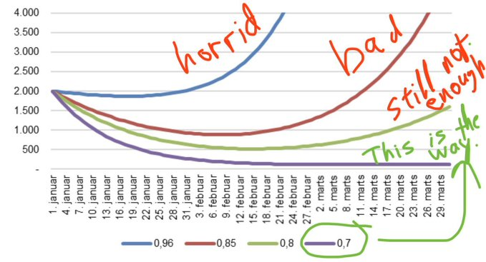
7-Tage-R
 | Ergebnis
01. Feb | 0.89
02. Feb | 0.9
03. Feb | 0.89
04. Feb | 0.89
05. Feb | 0.89
06. Feb | 0.89
07. Feb | 0.88
08. Feb | 0.88
09. Feb | 0.88
10. Feb | 0.89
11. Feb | 0.91
12. Feb | 0.94
13. Feb | 0.97
14. Feb | 0.99
15. Feb | 1.02
16. Feb | 1.03
17. Feb | 1.05
18. Feb | 1.06
19. Feb | 1.07
20. Feb | 1.06
21. Feb | 1.05
22. Feb | 1.04
23. Feb | 1.02
24. Feb | 1.01
25. Feb | 1.01
26. Feb | 1
27. Feb | 1
28. Feb | 1.01
01. Mrz | 1.02
02. Mrz | 1.04
03. Mrz | 1.05
04. Mrz | 1.06
05. Mrz | 1.08
06. Mrz | 1.09
07. Mrz | 1.12
08. Mrz | 1.14
09. Mrz | 1.15
10. Mrz | 1.17
11. Mrz | 1.16
12. Mrz | 1.16
13. Mrz | 1.16
14. Mrz | 1.18
15. Mrz
B 117
 | Ergebnis
15. Mrz | 7067.2512312
16. Mrz | 7714.1506758
17. Mrz | 8420.2639331
18. Mrz | 9191.0111278
19. Mrz | 10032.308515
20. Mrz | 10950.613892
21. Mrz | 11952.97617
22. Mrz | 13047.089481
23. Mrz | 14241.352237
24. Mrz | 15544.931599
25. Mrz | 16967.833841
26. Mrz | 18520.981158
27. Mrz | 20216.295507
28. Mrz | 22066.79012
29. Mrz | 24086.669392
30. Mrz | 26291.437914
31. Mrz | 28698.019487
01. Apr | 31324.887028
02. Apr | 34192.20437
03. Apr | 37321.981039
04. Apr | 40738.241196
05. Apr | 44467.208051
06. Apr | 48537.505151
07. Apr | 52980.376091
08. Apr | 57829.924344
09. Apr | 63123.375038
10. Apr | 68901.360695
11. Apr | 75208.233128
12. Apr | 82092.403881
13. Apr | 89606.715844
14. Apr | 97808.848867
15. Apr | 106761.76252
16. Apr | 116534.17934
17. Apr | 127201.11242
18. Apr | 138844.4411
19. Apr | 151553.53957
20. Apr | 165425.96286
21. Apr | 180568.19567
22. Apr | 197096.46977
23. Apr | 215137.65617
24. Apr | 234830.23901
25. Apr | 256325.37852
26. Apr | 279788.07137
27. Apr | 305398.41718
28. Apr | 333353.00093
29. Apr | 363866.40198
30. Apr | 397172.84117

Datum | 2021-03-14 |  | R B117 | 1.42 | Dummy
R-Wert | 1.18 |  | n B117 | 6475 | 1.33
R SARS-CoV2 | 0.89 |  | n | 11772
(╯‵□′)╯︵┻━┻ 3. Welle 🥳🥳🥳. Danke Landesfürsten (╯‵□′)╯︵┻━┻

Anteil B1117 | 55% | https://www.deutschlandfunk.de/robert-koch-institut-anteil-der-britischen-virusvariante-in.1939.de.html?drn:news_id=1236534
Mutantenfaktor | 1.60 | https://covariants.org/per-country
 | https://www.tagesschau.de/inland/rki-b117-mutationen-101.html
Bilder | https://twitter.com/DrEricDing/status/1357566949404905472
Datenquelle | https://www.rki.de/DE/Content/InfAZ/N/Neuartiges_Coronavirus/Projekte_RKI/Nowcasting_Zahlen.xlsx?__blob=publicationFile

Erklärung

